modèle_détaillé
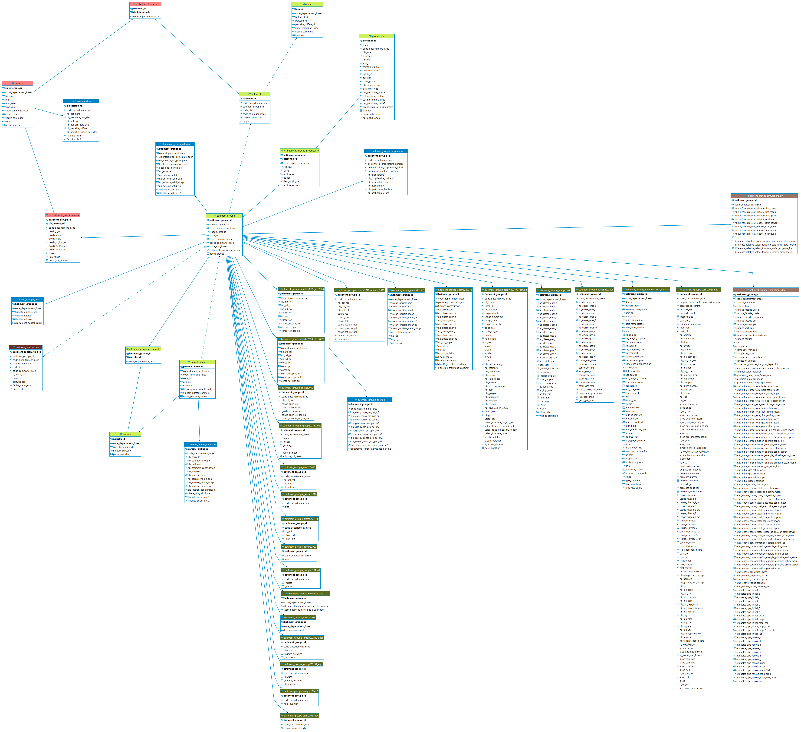
Modèle relationnel de la BDNB (v07) En fonction du modèle de fichier choisi (détaillé ou simplifié) et de vos droits d'utilisation (open_data, ayant_droit_fichiers_fonciers, ayant_droit_simulations) vous aurez uniquement accès aux tables présentées dans le tableau ci-dessous. Les cases grisées vous indiquent des données non-disponibles pour vos droits d'utilisation, mais potentiellement disponibles sous-convention. Cet onglet sert cependant à vous orienter dans la multitude de tables disponibles dans le modèle.

Onglet | Table | Description de la table | Contrainte d'accès
adresse | adresse | Table de description des adresses | Licence ouverte
 | adresse_metrique | Metrique des adresses | Licence ouverte
 | rel_batiment_adresse | Table de jonction entre les adresses et les bâtiments des fichiers fonciers | Accessible uniquement aux ayants droits fichiers fonciers (voir CEREMA)
 | rel_batiment_groupe_adresse | Table de jonction entre les adresses et les groupes de bâtiment (la version open filtre les adresses pour retirer celles provenant des Fichiers Fonciers) | Licence ouverte
batiment | batiment | Bâtiments au sens des Fichiers Fonciers. Sont rajoutés à cette table, les entrées bâtiments sur des parcelles non-référencées dans les Fichiers Fonciers | Accessible uniquement aux ayants droits fichiers fonciers (voir CEREMA)
 | local | Locaux au sens fichiers fonciers. Un logement est un local utilisé pour l'habitation (INSEE) séparé, sans communication avec un autre local sauf avec les parties communes de l'immeuble (couloir, escalier, etc.), indépendant, c’est-à-dire ayant une entrée avec accès direct sur l'extérieur ou sur les parties communes de l'immeuble. Les logements sont répartis en quatre catégories : résidences principales, résidences secondaires, logements occasionnels, logements vacants. https://www.insee.fr/fr/metadonnees/definition/c1702 | Accessible uniquement aux ayants droits fichiers fonciers (voir CEREMA)
batiment_construction | batiment_construction | Enceinte physique des différentes géométries qui composent le groupe de bâtiment | Licence ouverte
batiment_groupe | batiment_groupe | Complexes de bâtiment au sens de la BDNB | Licence ouverte
 | batiment_groupe_adresse | Métrique du bâtiment par rapport à son environnement | Licence ouverte
 | batiment_groupe_argiles | Informations de la BDTopo aggrégées à l'échelle du bâtiment | Licence ouverte
 | batiment_groupe_bdtopo_bat | Informations de la BDTopo aggrégées à l'échelle du bâtiment | Licence ouverte
 | batiment_groupe_bdtopo_equ | Informations de la BDTopo aggrégées à l'échelle du bâtiment | Licence ouverte
 | batiment_groupe_bdtopo_zoac | Informations de la BDTopo aggrégées à l'échelle du bâtiment | Licence ouverte
 | batiment_groupe_bpe | Informations de la BDTopo aggrégées à l'échelle du bâtiment | Licence ouverte
 | batiment_groupe_dle_elec_2020 | Données de consommations des DLE aggrégées à l'échelle du bâtiment | Licence ouverte
 | batiment_groupe_dle_gaz_2020 | Données de consommations des DLE aggrégées à l'échelle du bâtiment | Licence ouverte
 | batiment_groupe_dle_reseaux_2020 | Données de consommations des DLE aggrégées à l'échelle du bâtiment | Licence ouverte
 | batiment_groupe_dpe | Informations aggrégées à l'échelles batiment issues de la base DPE | Licence ouverte
 | batiment_groupe_dpe_logtype | DPE supposé représentatif de chacun des bâtiments de la BDNB (logtype = logement type) | Licence ouverte
 | batiment_groupe_dvf | Données des mutations issuent des valeurs foncières aggrégées à l'échelle du bâtiment | Accessible uniquement aux ayants droits DV3F
 | batiment_groupe_dvf_logtype | Mutation type issue des valeurs foncières pour un bâtiment de la BDNB donné | Accessible uniquement aux ayants droits DV3F
 | batiment_groupe_energie | Metriques énergie du batiment calculées par croisement | Accessible uniquement aux ayants droits fichiers fonciers (voir CEREMA)
 | batiment_groupe_ffo_bat | Données issuent des Fichiers Fonciers aggrégées à l'échelle du bâtiment | Licence ouverte
 | batiment_groupe_geofabrik | Informations de la BDTopo aggrégées à l'échelle du bâtiment | Licence ouverte ODBL
 | batiment_groupe_geospx | Métrique du bâtiment par rapport à son environnement | Licence ouverte
 | batiment_groupe_hthd | Données issuent de la base Arcep aggrégées à l'échelle du bâtiment | Licence ouverte
 | batiment_groupe_merimee | Informations de la BDTopo aggrégées à l'échelle du bâtiment | Licence ouverte
 | batiment_groupe_proprietaire | Metrique du batiment par rapport à ses proprietaires | Accessible uniquement aux ayants droits fichiers fonciers (voir CEREMA)
 | batiment_groupe_qpv | Informations sur les Quartiers Prioritaires de la Ville aggrégées à l'échelle du bâtiment | Licence ouverte
 | batiment_groupe_radon | Informations de la BDTopo aggrégées à l'échelle du bâtiment | Licence ouverte
 | batiment_groupe_rnc | Informations issuent de la base RNC aggrégées à l'échelle du bâtiment | Licence ouverte
 | batiment_groupe_rpls | Informations issuent du RPLS aggrégées à l'échelle du bâtiment | Accessible uniquement aux ayants droits RPLS
 | batiment_groupe_simulations_dpe | Simulation des probabilités des différentes classes dpe pour chacun des bâtiments groupe | Accessible uniquement aux ayants droits simulation DPE
parcelle | parcelle | Table de support des données à l'échelle de la TUP | Licence ouverte
 | parcelle_unifiee | Table de support des données à l'échelle de l'Unité FOncière | Accessible uniquement aux ayants droits fichiers fonciers (voir CEREMA)
 | parcelle_unifiee_metrique | Métrique du bâtiment par rapport à son environnement | Accessible uniquement aux ayants droits fichiers fonciers (voir CEREMA)
 | rel_batiment_groupe_parcelle | Table de jonction entre les groupes de bâtiment et les parcelles (si ayant_droit_ffo, préferer la table parcelle_unifiee) | Licence ouverte
proprietaire | proprietaire | Données des propriétaires de bâtiment (principalement issues des Fichiers Fonciers) (la version open filtre sur la colonne `dans_majic_pm`) | Licence ouverte
 | rel_batiment_groupe_proprietaire | Table de jonction entre les proprietaires et les groupes de bâtiment (la version open filtre sur la colonne `dans_majic_pm) | Licence ouverte
tables_sources | rel_batiment_groupe_argiles | Table de relation entre les bâtiments de la BDNB et les éléments de la table argiles | Licence ouverte
 | rel_batiment_groupe_bdtopo_bat | Table de relation entre les bâtiments de la BDNB et les éléments de la table batiment de la BDTOPO | Licence ouverte
 | rel_batiment_groupe_bdtopo_equ | Table de relation entre les bâtiments de la BDNB et les éléments de la table equipement de la BDTOPO | Licence ouverte
 | rel_batiment_groupe_bdtopo_zoa | Table de relation entre les bâtiments de la BDNB et les éléments de la table des zones d'activité de la BDTOPO | Licence ouverte
 | rel_batiment_groupe_bpe | Table de relation entre les bâtiments de la BDNB et les éléments de la table bpe | Licence ouverte
 | rel_batiment_groupe_dle_elec_2020 | Table de relation entre les bâtiments de la BDNB et les éléments de la table des DLE elec 2020 | Licence ouverte
 | rel_batiment_groupe_dle_gaz_2020 | Table de relation entre les bâtiments de la BDNB et les éléments de la table des DLE gaz 2020 | Licence ouverte
 | rel_batiment_groupe_dle_reseaux_2020 | Table de relation entre les bâtiments de la BDNB et les éléments de la table des DLE reseaux 2020 | Licence ouverte
 | rel_batiment_groupe_dpe | Table de relation entre les bâtiments de la BDNB et les éléments de la table dpe | Licence ouverte
 | rel_batiment_groupe_geofabrik | Table de relation entre les bâtiments de la BDNB et les éléments de la table geofabrik | Licence ouverte
 | rel_batiment_groupe_hthd | Table de relation entre les bâtiments de la BDNB et les éléments de la table HTHD | Licence ouverte
 | rel_batiment_groupe_merimee | Table de relation entre les bâtiments de la BDNB et les éléments de la table merimee | Licence ouverte
 | rel_batiment_groupe_qpv | Table de relation entre les bâtiments de la BDNB et les éléments de la table QPV | Licence ouverte
 | rel_batiment_groupe_rnc | Table de relation entre les bâtiments de la BDNB et les éléments de la table RNC | Accessible uniquement aux ayants droits RNC
 | rel_batiment_groupe_rpls | Table de relation entre les bâtiments de la BDNB et les éléments de la table RPLS | Accessible uniquement aux ayants droits RPLS
 | synthese_dpe | Synthèse des informations sur les DPE ancienne génération avant 2021 (une ligne = un DPE) | Licence ouverte

